1.Luoi ĐC
BẢNG GIẢI TRÌNH CÁC NỘI DUNG SỬA ĐỔI, BỔ SUNG ĐỊNH MỨC KINH TẾ - KỸ THUẬT QUY ĐỊNH ĐỊNH MỨC KINH TẾ KỸ THUẬT ĐO ĐẠC BẢN ĐỒ ĐỊA CHÍNH
I. LƯỚI ĐỊA CHÍNH
Thông tư 25/2014/TT-BTNMT ngày 19/5/2014; Thông tư 14/2017/TT-BTNMT ngày 20/7/2017 |  |  |  |  |  | Dự thảo Định mức: Đo đạc lập bản đồ địa chính theo Thông tư số 26/2024/TT-BTNMT ngày 26/11/2024 |  |  |  |  |  | So sánh
Stt | Nội dung công việc | Yêu cầu kỹ thuật | Định biên | Khó khăn | Định mức | Stt | Nội dung công việc | Yêu cầu kỹ thuật | Định biên | Khó khăn | Định mức
1 | Chọn điểm,chôn mốc | Mốc và tường vây phải được làm bằng bê tông đạt mác 200 (theo tiêu chuẩn Việt Nam TCVN 4453-1995) trở lên | Nhóm 4 (3KTV6 + 1NV3) | 1 | 1,46/2,43 | 1 | Chọn điểm, chôn mốc | Mốc và tường vây có dạng hình vuông, được làm bằng bê tông mác 200 trở lên theo tiêu chuẩn Việt Nam TCVN 4453-1995 | Nhóm 4 (3KTV6 + 1NV3) | 1 | 1,46/2,43 | -Qua so sánh giữa Thông tư số 25/2014/TT-BTNMT và Thông tư số 26/2024/TT-BTNMT quy định kỹ thuật về bản đồ địa chính thì các nội dung công việc của hạng mục Lưới địa chính giống nhau về quy trình công nghệ và yêu cầu về kỹ thuật nên sẽ kế thừa định biên và định mức như Thông tư số 14/2017/TT-BTNMT ngày 20/7/2017.
 |  |  |  | 2 | 1,94/3,24 |  |  |  |  | 2 | 1,94/3,24
 |  |  |  | 3 | 2,51/4,05 |  |  |  |  | 3 | 2,51/4,05
 |  |  |  | 4 | 3,32/5,27 |  |  |  |  | 4 | 3,32/5,27
 |  |  |  | 5 | 4,21/6,89 |  |  |  |  | 5 | 4,21/6,89
2 | Xây tường vây |  | Nhóm 4 (2KTV4 + 1KTV6 + 1NV3) | 1 | 1,35/4,8 | 2 | Xây tường vây |  | Nhóm 4 (2KTV4 + 1KTV6 + 1NV3) | 1 | 1,35/4,8
 |  |  |  | 2 | 1,46/6,3 |  |  |  |  | 2 | 1,46/6,3
 |  |  |  | 3 | 1,62/8,4 |  |  |  |  | 3 | 1,62/8,4
 |  |  |  | 4 | 1,89/14,4 |  |  |  |  | 4 | 1,89/14,4
 |  |  |  | 5 | 2,16/16,8 |  |  |  |  | 5 | 2,16/16,8
3 | Tiếp điểm (có tường vây) | Trường hợp lập lưới địa chính bằng công nghệ GNSS phải đo nối độ cao với ít nhất 02 điểm khống chế độ cao có độ chính xác tương đương điểm độ cao Quốc gia hạng IV trở lên. | Nhóm 4 (3KTV6 + 1NV3) | 1 | 0,27/0,36 | 3 | Tiếp điểm | Trường hợp lập lưới địa chính bằng công nghệ GNSS phải đo nối độ cao với ít nhất 02 điểm khống chế độ cao có độ chính xác tương đương điểm độ cao Quốc gia hạng IV trở lên. | Nhóm 4 (3KTV6 + 1NV3) | 1 | 0,27/0,36
 |  |  |  | 2 | 0,34/0,36 |  |  |  |  | 2 | 0,34/0,36
 |  |  |  | 3 | 0,41/0,54 |  |  |  |  | 3 | 0,41/0,54
 |  |  |  | 4 | 0,51/0,68 |  |  |  |  | 4 | 0,51/0,68
 |  |  |  | 5 | 0,68/0,68 |  |  |  |  | 5 | 0,68/0,68
4 | Đo ngắm | 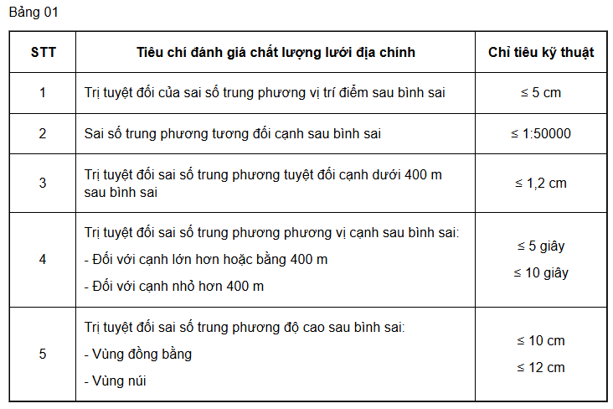 | Nhóm 5 (2KTV6 + 1KS2 + 1KS3 + 1NV3) | 1 | 0,67/0,45 | 4 | Đo ngắm | 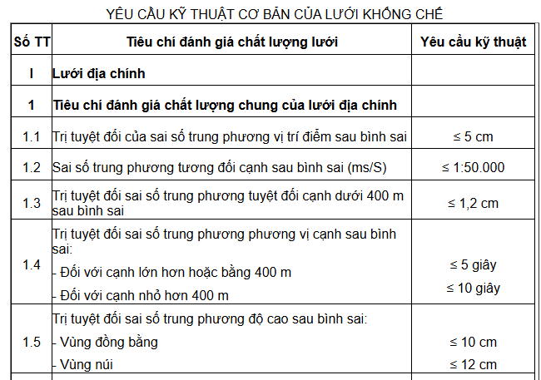 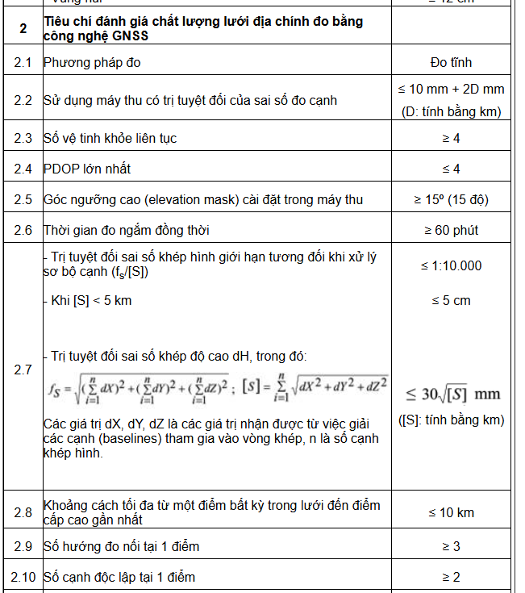 | Nhóm 5 (2KTV6 + 1KS2 + 1KS3 + 1NV3) | 1 | 0,67/0,45
 |  |  |  | 2 | 0,81/0,63 |  |  |  |  | 2 | 0,81/0,63
 |  |  |  | 3 | 0,98/1,26 |  |  |  |  | 3 | 0,98/1,26
 |  |  |  | 4 | 1,22/2,25 |  |  |  |  | 4 | 1,22/2,25
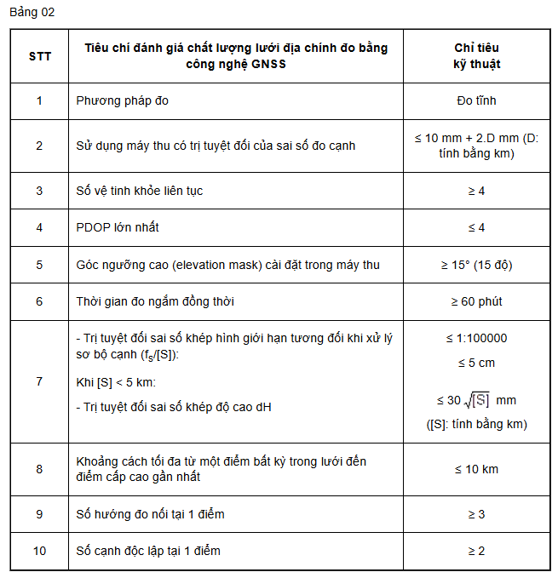
 |  |  |  | 5 | 1,9/2,80 |  |  |  |  | 5 | 1,9/2,80
5 | Tính toán bình sai |  | Nhóm 2 (1KS2 + 1KS3) | 1-5 | 0.8 | 5 | Tính toán bình sai |  | Nhóm 2 (1KS2 + 1KS3) | 1-5 | 0.8
6 | Phục vụ KTNT |  | Nhóm 5 (2KTV6 + 1KS2 + 1KS3 + 1NV3) | 1-5 | 0.18 | 6 | Phục vụ KTNT |  | Nhóm 5 (2KTV6 + 1KS2 + 1KS3 + 1NV3) | 1-5 | 0.18

